Hoja 1
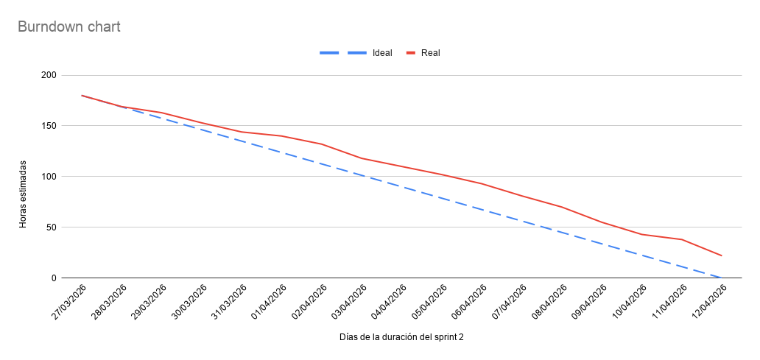
Fecha | Ideal (Horas) | Real (Horas) | (27 marzo - 12 abril)
27/03/2026 | 180 | 180
28/03/2026 | 168.75 | 169
29/03/2026 | 157.5 | 163
30/03/2026 | 146.25 | 153
31/03/2026 | 135 | 144
01/04/2026 | 123.75 | 140
02/04/2026 | 112.5 | 132
03/04/2026 | 101.25 | 118
04/04/2026 | 90 | 110
05/04/2026 | 78.75 | 102
06/04/2026 | 67.5 | 93
07/04/2026 | 56.25 | 81
08/04/2026 | 45 | 70
09/04/2026 | 33.75 | 55
10/04/2026 | 22.5 | 43
11/04/2026 | 11.25 | 38
12/04/2026 | 0 | 22

